списокТочекВхода такс 3.2_4.2
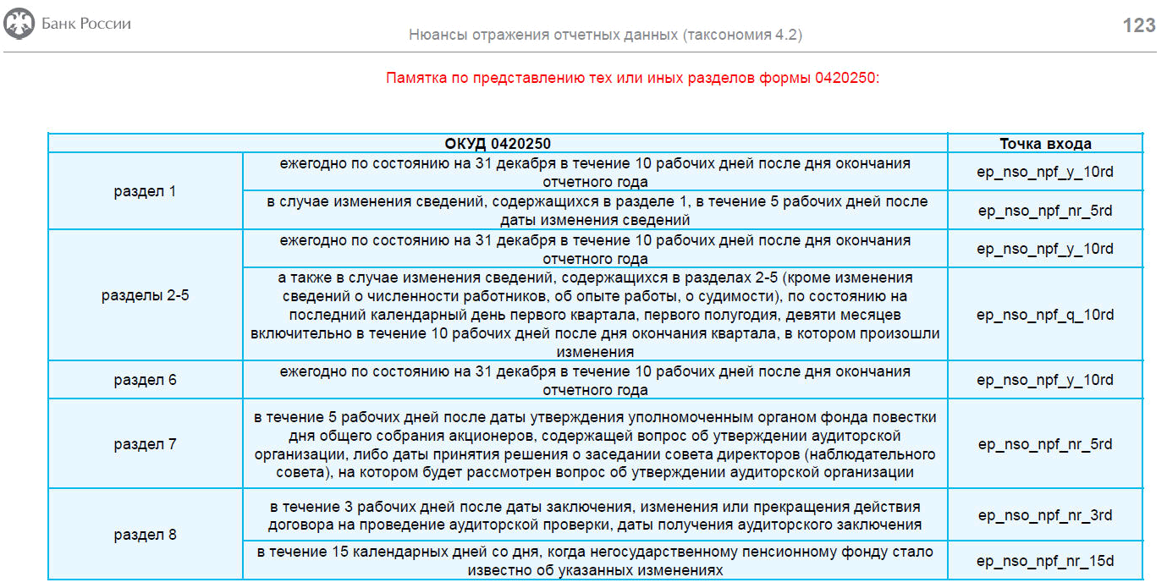
В такс 3.2 новые схемы в точках входа (для НСО с апр 2021 по 9 мес 2021)
Точка входа | Наименование схемы | Вид компании
ep_nso_npf_m_10d | 4623-У ч/з 5433-У_мес_10дн_253 | 3.2_nso_npf_m_10d | сдаем за апрель, май, июль, авг 2021
ep_nso_npf_m_30d | 4623-У ч/з 5433-У_мес_30дн_256_260_261 | 3.2_nso_npf_m_30d | сдаем за апрель, май, июль, авг 2021
ep_nso_npf_q_10d_ex_reestr | 4623 ч/з 5433_кв_10дн_253_251 | 3.2_nso_npf_q_10d_ex_reestr | сдаем за 1 полугодие 2021, за 9 месяцев 2021
ep_nso_npf_q_30d_ex_reestr | 4623 ч/з 5433_кв_30дн_256_260_261_252_254_255_259 | 3.2_nso_npf_q_30d_ex_reestr | сдаем за 1 полугодие 2021, за 9 месяцев 2021
ep_nso_npf_q_30d_reestr_0420258 | 4623 ч/з 5433_кв_30дн_258 | 3.1/ 3.2_nso_npf_q_30d/y_90d_reestr_0420258 | сдаем за 1 полугодие 2021, за 9 месяцев 2021
ep_nso_npf_q_30d_spec_dep | 4623 ч/з 5433_кв_30дн_254 спецдеп | 3.1/ 3.2_nso_npf_q_30d_spec_dep | сдаем за 1 полугодие 2021, за 9 месяцев 2021
ep_nso_npf_non-reg | 4623 ч/з 5433_нерегулярная_250 | 3.1/ 3.2_nso_npf_non-reg | сдаём, начиная с апреля, если были изменения в учете (для р2-5 в течении 10 раб дн после окончания квартала, в котором произошли изменения)
ep_nso_npf_audit_zakl | 4623 ч/з 5433_нерегулярная_ПредставлАудитЗакл | 3.1/ 3.2_nso_npf_audit_zakl | завязано на единств показатель Дата составл аудитЗаклиз 250р8

В такс 4.2 новые схемы в точках входа (с окт 2021)
В такс 4.3 (размещена на сайте Центробанка 21.09.2021г) (только для БФО с отч за 1 кв 2022)
В сравнении с версией таксономии 4.2 содержит в себе <...> архитектурные правки показателей по модулю бухгалтерской (финансовой) отчетности, а также корректировки контрольных соотношений показателей указанных модулей. Финальная таксономия XBRL Банка России (версия 4.3) предназначена для представления в Банк России Бухгалтерской (финансовой) отчетности негосударственных пенсионных фондов <...> — с отчетности за I квартал 2022 года. Для целей представления в Банк России надзорно-статистической отчетности негосударственных пенсионных фондов <...>, а также годовой консолидированной финансовой отчетности, на отчетные даты начиная с 01.01.2022 следует продолжать использовать Финальную таксономию XBRL Банка России (версия 4.2)
Точка входа | рекомендуемое наименование схемы xbrl | Вид компании | примечание
ep_nso_npf_m_10rd | НСО_m_10rd__253 | 4.2_nso_npf_m_10rd | сдаем за октябрь, ноябрь 2021 и за январь, февраль 2022
ep_nso_npf_m_30d | НСО_m_30d__256,260,261,264 | 4.2_nso_npf_m_30d | сдаем за октябрь, ноябрь 2021 и за январь, февраль 2022
ep_nso_npf_q_10rd | НСО_q_10rd__253,251,250р2-5 | 4.2_nso_npf_q_10rd | сдаём в апреле 2022 за 1 квартал
ep_nso_npf_q_30d_ex_reestr | НСО_q_30d__256,260,261,264,252р1-6,254,255р1-4и6,259р1,263 | 4.2_nso_npf_q_30d_ex_reestr | сдаём в апреле 2022 за 1 квартал
ep_nso_npf_q_30d_reestr_0420258 | НСО_q_30d__0420258 | 4.2_nso_npf_q_30d/y_90d_reestr_258 | сдаём в апреле 2022 за 1 квартал
ep_nso_npf_q_30d_specdep | НСО_q_30d__254спецдеп | 4.2_nso_npf_q_30d_specdep | сдаём в апреле 2022 за 1 квартал
ep_nso_npf_y_10rd | НСО_y_10rd__253,251,250р1-6,262 | 4.2_nso_npf_y_10rd | сдаём в январе 2022 за декабрь 2021
ep_nso_npf_y_30d | НСО_y_30d__256,260,261,264,263 | 4.2_nso_npf_y_30d | сдаём в январе 2022 за декабрь 2021
ep_nso_npf_y_90d_ex_reestr | НСО_y_90d__252,254,255,259,264,(260_261_263)СПОД | 4.2_nso_npf_y_90d_ex_reestr | сдаём в марте 2022
ep_nso_npf_y_90d_reestr_0420257 | НСО_y_90d__0420257. | 4.2_nso_npf_y_90d_reestr_257 | сдаём в марте 2022
ep_nso_npf_y_90d_reestr_0420258 | НСО_y_90d__0420258 | 4.2_nso_npf_q_30d/y_90d_reestr_258 | сдаём в марте 2022
ep_nso_npf_y_90d_specdep | НСО_y_90d__(254_255)спецдеп | 4.2_nso_npf_y_90d_specdep | сдаём в марте 2022
ep_nso_npf_nr_15d | НСО_nr_15d_нерегулярн 250р8 | 4.2_nso_npf_3d/15d_nr (250р8) | сдаём, начиная с октября 2021, если были изменения в учете
ep_nso_npf_nr_5rd | НСО_nr_5rd_нерегулярн 250р1_р7 | 4.2_nso_npf_5rd_nr (250р1_р7)
ep_nso_npf_nr_3rd | НСО_nr_3rd_нерегулярн 250р8 | 4.2_nso_npf_3rd/15d_nr (250р8)
ep_nso_npf_audit_zakl | НСО_nr_нерегулярн_Представл аудитЗакл | 4.2_nso_npf_audit_zakl
ep_nso_npf_m_q_y_15rd_ods | НСО_m_q_y_15rd__0420011_ОДС | 3.1/ 3.2/ 4.2_nso_npf_m/q/y_15rd_ods | сдаём за октябрь, ноябрь, декабрь 2021 и так далее
ep_npf_ao_y_39 | БФО_y_90d_заГод | 4.2_bfo_npf_y_90d | сдаём в марте 2022
ep_npf_ao_q_39 | БФО_q_30d_для 2-3 квартала | 4.3_bfo_npf_q_30d
 | БФО_q_30d_для 1 квартала |  | сдаём в апреле 2022 за 1 квартал
ep_forms_npf_y_39 | БФО_y_30d_4 формы | 4.2_bfo_npf_y_30d_4ф | сдаём в январе 2022 за 2021
ep_nso_nfo_y_120d | ГКФО_120дн | nso_nfo_y_120d (ГКФО_5510-У) | ГКФО_НФО_5510-У_Сопроводительное письмо (действует с 01.04.2021) | Годовая консолидированная финансовая отчетность, включая сопроводительное письмо (для целей представления пакета годовой консолидированной финансовой отчетности)
ep_npf_ao_q |  |  | для IFRS-9
ep_npf_ao_y |  |  | для IFRS-9
не используется | не используется | 4623-У_через 5118-У_проверка ОКАТО | протоколы ошибок и расшифровки 255р3 и 254р3

